Künzelstab
ID | Höhe (cm) | Schläge | Bemerkung | ID | Höhe (cm) | Schläge | Bemerkung | ID | Höhe (cm) | Schläge | Bemerkung | ID | Höhe (cm) | Schläge | Bemerkung | ID | Höhe (cm) | Schläge | Bemerkung
K1K1 | 10 | 18 |  | K1K2 | 10 | 12 |  | K1K3 | 10 | 8 |  | K1K5 | 10 | 10 |  | K1K4 | 10 | 7
K1K1 | 20 | 17 |  | K1K2 | 20 | 13 |  | K1K3 | 20 | 10 |  | K1K5 | 20 | 15 |  | K1K4 | 20 | 6
K1K1 | 30 | 18 |  | K1K2 | 30 | 10 |  | K1K3 | 30 | 13 |  | K1K5 | 30 | 15 |  | K1K4 | 30 | 12
K1K1 | 40 | 18 |  | K1K2 | 40 | 12 |  | K1K3 | 40 | 7 |  | K1K5 | 40 | 14 |  | K1K4 | 40 | 14
K1K1 | 50 | 17 |  | K1K2 | 50 | 17 |  | K1K3 | 50 | 8 |  | K1K5 | 50 | 13 |  | K1K4 | 50 | 19
K1K1 | 60 | 39 |  | K1K2 | 60 | 38 |  | K1K3 | 60 | 12 |  | K1K5 | 60 | 10 |  | K1K4 | 60 | 22
K1K1 | 70 |  | kaum bewegung | K1K2 | 70 | 53 |  | K1K3 | 70 | 9 |  | K1K5 | 70 | 9 |  | K1K4 | 70 | 22
 |  |  |  |  |  |  |  | K1K3 | 80 | 15 |  | K1K5 | 80 | 7 |  | K1K4 | 80 | 15
 |  |  |  |  |  |  |  | K1K3 | 90 | 16 |  | K1K5 | 90 | 6 |  | K1K4 | 90 | 15
 |  |  |  |  |  |  |  | K1K3 | 100 | 18 |  | K1K5 | 100 | 7 |  | K1K4 | 100 | 14
 |  |  |  |  |  |  |  | K1K3 | 110 | 23 |  | K1K5 | 110 | 13 |  | K1K4 | 110 | 11
 |  |  |  |  |  |  |  | K1K3 | 120 | 37 |  | K1K5 | 120 | 10 | Grundwasser | K1K4 | 120 | 12
 |  |  |  |  |  |  |  | K1K3 | 130 | 46 |  | K1K5 | 130 | 8 |  | K1K4 | 130 | 7 | Grundwasser
 |  |  |  |  |  |  |  | K1K3 | 140 | 52 |  | K1K5 | 140 | 6 |  | K1K4 | 140 | 9
 |  |  |  |  |  |  |  | K1K3 | 150 | 38 |  | K1K5 | 150 | 7 |  | K1K4 | 150 | 4
 |  |  |  |  |  |  |  | K1K3 | 160 | 53 | Von Gestein zurückgefedert | K1K5 | 160 | 17 | Von Gestein aufgefangen | K1K4 | 160 | 3
 |  |  |  |  |  |  |  |  |  |  |  |  |  |  |  | K1K4 | 170 | 4
 |  |  |  |  |  |  |  |  |  |  |  |  |  |  |  | K1K4 | 180 | 5
 |  |  |  |  |  |  |  |  |  |  |  |  |  |  |  | K1K4 | 190 | 4
Koordinaten: | N | 476639 |  |  |  |  |  |  |  |  |  |  |  |  |  | K1K4 | 200 | 5
 | E | 5631926 |  |  |  |  |  |  |  |  |  |  |  |  |  | K1K4 | 210 | 8
 |  |  |  |  |  |  |  |  |  |  |  |  |  |  |  | K1K4 | 220 | 10
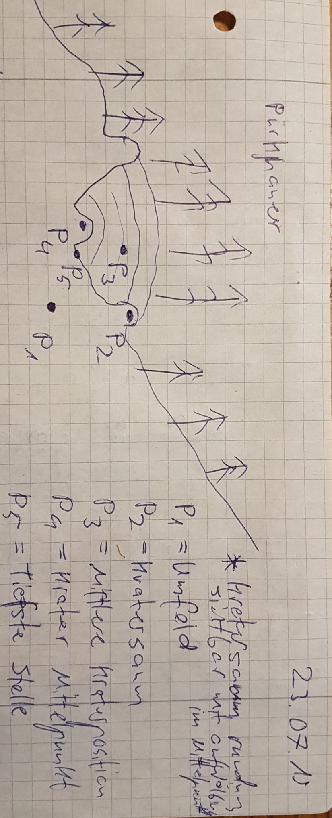
 |  |  |  |  |  |  |  |  |  |  |  |  |  |  |  | K1K4 | 230 | 11
 |  |  |  |  |  |  |  |  |  |  |  |  |  |  |  | K1K4 | 240 | 21
 |  |  |  |  |  |  |  |  |  |  |  |  |  |  |  | K1K4 | 250 | 64 | Auf Ausgangsgestein gestoßen

